1
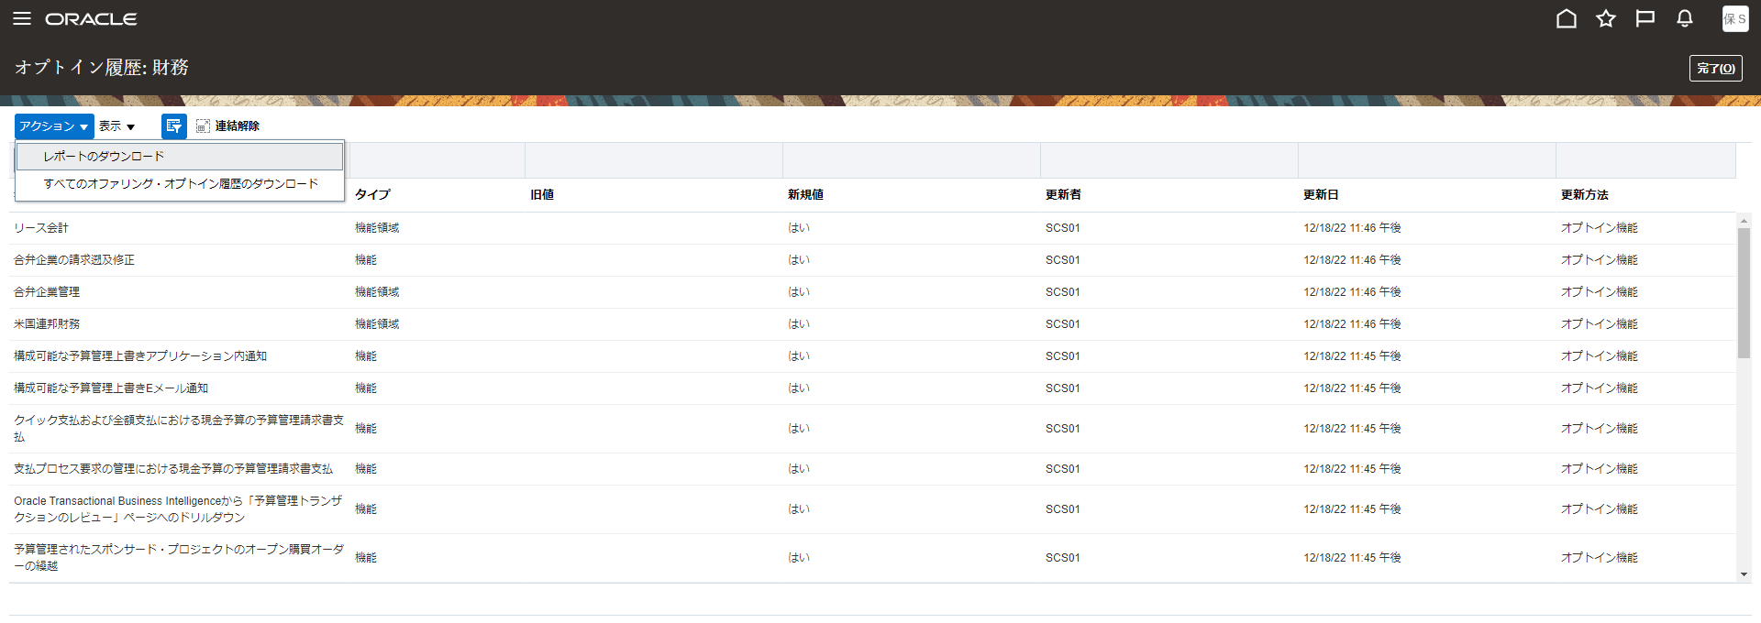
目次
タスク名
Offerings

ナビ | ナビゲータ > 自分の企業 > オファリング

Offering | Enable For Implementation | (I) Select Feature Choices | Checked
財務 | Select All

１．初回ログイン時
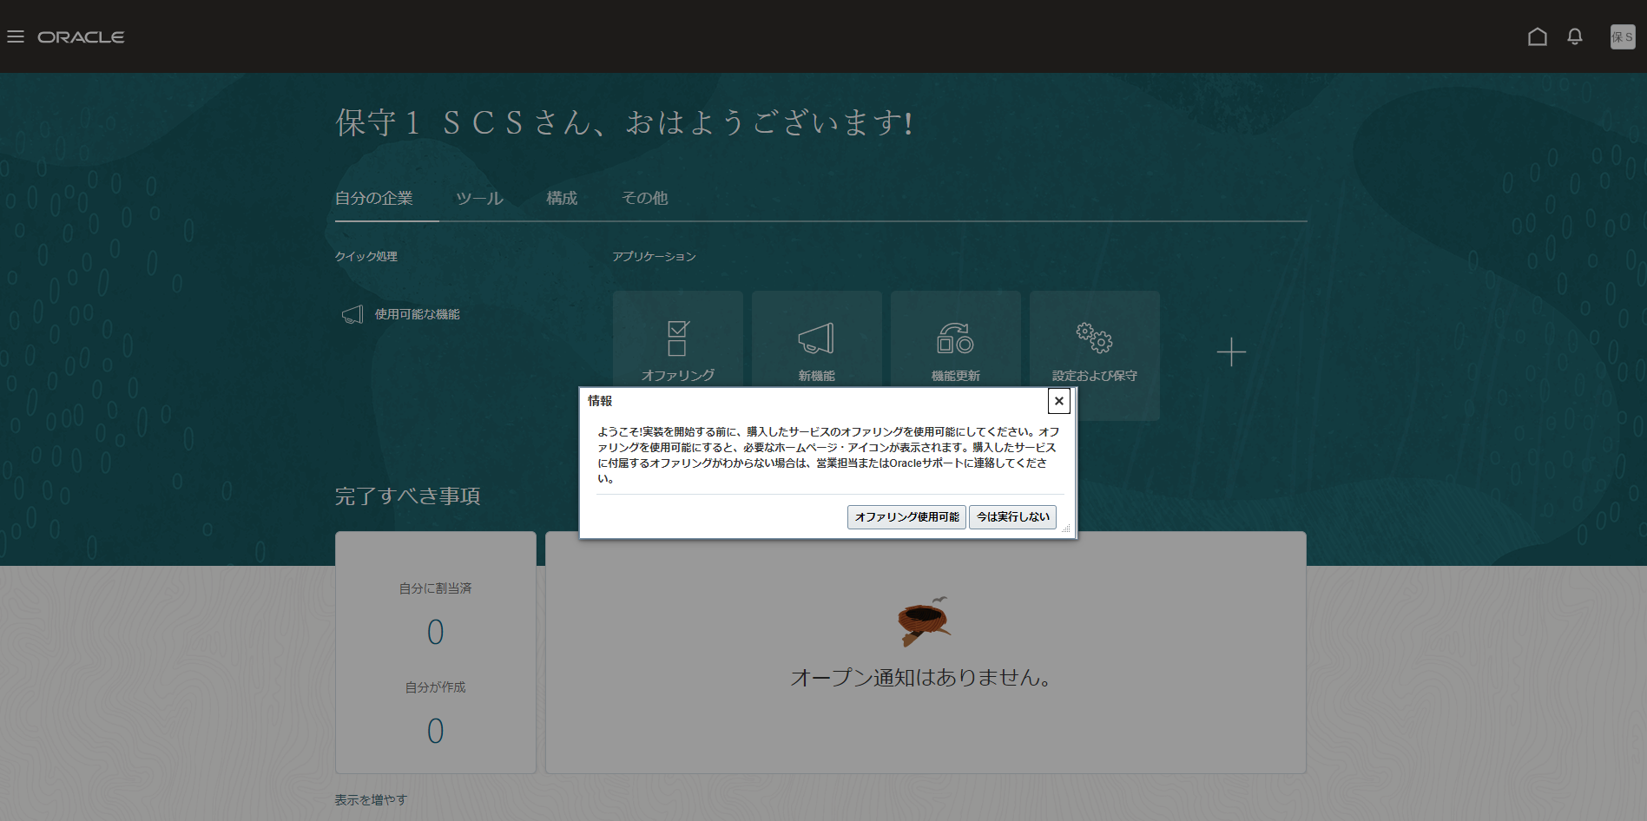

２．財務を選択

３．すべての使用可能にチェックを入れる（財務にチェックを入れるだけではすべてにチェックは入らない）
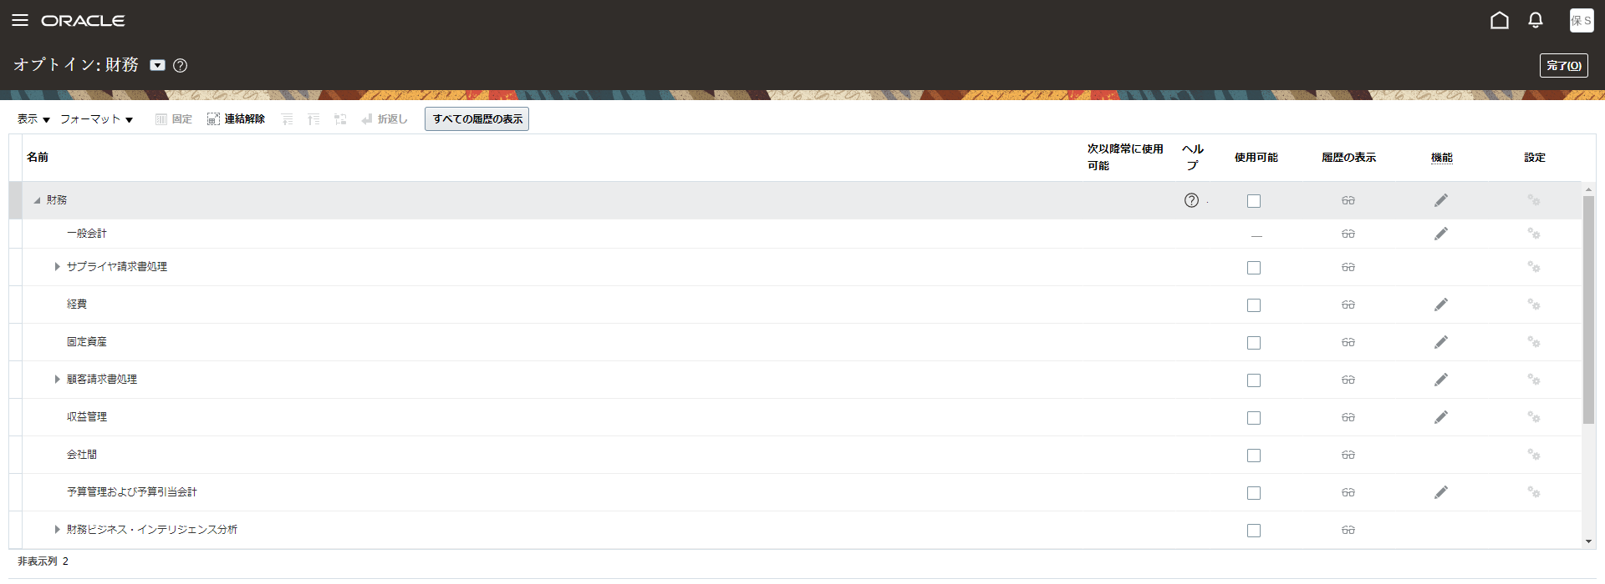

４．すべて使用可能になっていることを確認する
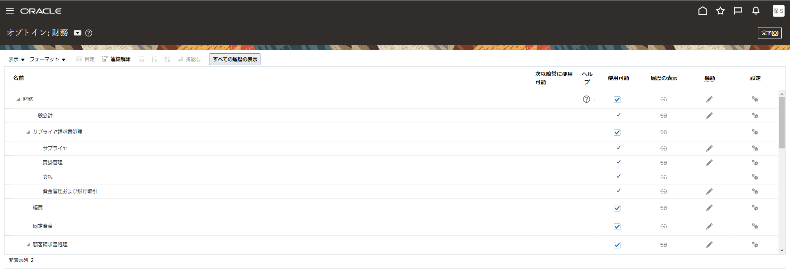

※上記画面から「すべての履歴の表示」を押下し、レポートのダウンロードを選択して内容を確認する。

